상품제안서
헬프맨 헥사 6in1 릴타입 고속충전케이블 | 상품코드: F23980

 |  |  |  |  |  |  | 02-412-0044 | www.easy1.co.kr
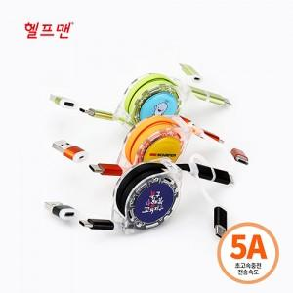

【상세/제작정보】 | *기본 수량: 100개 *색상: 블랙, 오렌지, 그린(혼합가능) *인쇄옵션: 레이저인쇄, 스티커인쇄, 에폭시인쇄 *인쇄사이즈: 레이저 25파이/스티커 29파이/에폭시 30파이 *포장: 기본 먹케이스 포함 / 선물포장 가능 *박스사이즈: 8.2cm x 13cm&nbsp;

【인쇄/포장옵션】 | 레이저, 스티커, 에폭시 / 포장지포장

【공급단가】 | 수량 | 100~ | 300~ | 500~ | 1,000~ | 3,000~
*VAT별도 | 단가 | 4,450원 | 4,290원 | 4,120원 | 3,960원 | 3,860원

【상품 URL】 | https://dev.easy1.co.kr:443/src/goods_detail.php?gdno=23980

